상품제안서
카카오프렌즈 럭키비키 문구세트 | 상품코드: S40144

 |  |  |  |  |  |  | 02-713-8555 | www.synergygift.co.kr
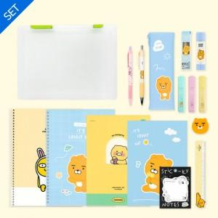

【상세/제작정보】 | <p><span style="font-size: 14pt;">※ 디자인, 색상 랜덤출고됩니다.</span></p>

【인쇄/포장옵션】 | 실크, 스티커 / 화일케이스

【공급단가】 | 수량 | 30~ | 100~ | 300~ | 500~ | 1,000~
*VAT별도 | 단가 | 21,100원 | 20,000원 | 19,100원 | 18,700원 | 18,200원

【상품 URL】 | https://www.synergygift.co.kr:443/src/goods_detail.php?gdno=40144

